Campus
1
2
3
4
5
6
7
A
B
C
D
E
F
G
H
I
J
Actividad | Normal |  | Acelerado
 | Duración | Costo | Duración | Costo
 | [día] |  | [día] | [$]
A | 4 | 200 | 4 | 200
B | 7 | 500 | 6 | 650
C | 3 | 400 | 2 | 450
D | 5 | 400 | 3 | 600 |  |  |  |  |  |  | 2 |  |  | 3 |  | 5
E | 4 | 200 | 4 | 200 |  |  |  |  | 4 |  | 4 | 6 |  |  |  | 19 | 23 |  | 3
F | 6 | 300 | 4 | 700 |  |  |  |  |  |  |  |  | 5
G | 8 | 600 | 5 | 900 |  |  | 1 |  |  |  |  |  |  |  |  | 8 |  |  |  |  | 7
H | 9 | 700 | 8 | 900 |  |  |  |  |  |  |  |  |  | 4 |  |  |  |  |  |  | 26 | 26
I | 3 | 300 | 3 | 300 |  |  | 0 | 0 | 7 |  |  |  | 4 | 11 | 11 |  | 9
J | 6 | 500 | 6 | 500 |  |  |  |  |  |  | 3 |  |  |  |  |  | 6 |  |  | 6
 |  |  |  |  |  |  |  |  |  |  | 7 | 7 |  |  |  |  | 20 | 20
 |  |  |  |  |  |  |  |  |  |  |  |  |  | 6
Actividad | Normal |  | Acelerado
 | Duración | Costo | Duración | Costo
 | [día] |  | [día] | [$]
A | 4 | 200 | 4 | 200 |  |  | B | E | H | J
B | 7 | 500 | 6 | 650 | 150 | 1
C | 3 | 400 | 2 | 450
D | 5 | 400 | 3 | 600
E | 4 | 200 | 4 | 200 | #DIV/0! |  |  |  |  |  | 2 |  |  | 3 |  | 5
F | 6 | 300 | 4 | 700 |  |  |  |  | 4 |  | 4 | 5 |  |  |  | 18 | 22 |  | 3
G | 8 | 600 | 5 | 900 |  |  |  |  |  |  |  |  | 5
H | 9 | 700 | 8 | 900 | 200 | 1 | 1 |  |  |  |  |  |  |  |  | 8 |  |  |  |  | 7
I | 3 | 300 | 3 | 300 |  |  |  |  |  |  |  |  |  | 4 |  |  |  |  |  |  | 25 | 25
J | 6 | 500 | 6 | 500 | #DIV/0! |  | 0 | 0 | 6 |  |  |  | 4 | 10 | 10 |  | 9
 |  |  |  |  |  |  |  |  |  |  | 3 |  |  |  |  |  | 6 |  |  | 6
 |  |  |  |  |  |  |  |  |  |  | 6 | 6 |  |  |  |  | 19 | 19
 |  |  |  |  |  |  |  |  |  |  |  |  |  | 6

 |  |  |  |  |  |  |  |  |  |  | 2 |  |  | 3 |  | 5
 |  |  |  |  |  |  |  |  | 4 |  | 4 | 5 |  |  |  | 18 | 21 |  | 3
 |  |  |  |  |  |  |  |  |  |  |  |  | 5
 |  |  |  |  |  |  | 1 |  |  |  |  |  |  |  |  | 8 |  |  |  |  | 7
 |  |  |  |  |  |  |  |  |  |  |  |  |  | 4 |  |  |  |  |  |  | 24 | 24
 |  |  |  |  |  |  | 0 | 0 | 6 |  |  |  | 4 | 10 | 10 |  | 8
 |  |  |  |  |  |  |  |  |  |  | 3 |  |  |  |  |  | 6 |  |  | 6
 |  |  |  |  |  |  |  |  |  |  | 6 | 6 |  |  |  |  | 18 | 18
 |  |  |  |  |  |  |  |  |  |  |  |  |  | 6

Ejercicio 1
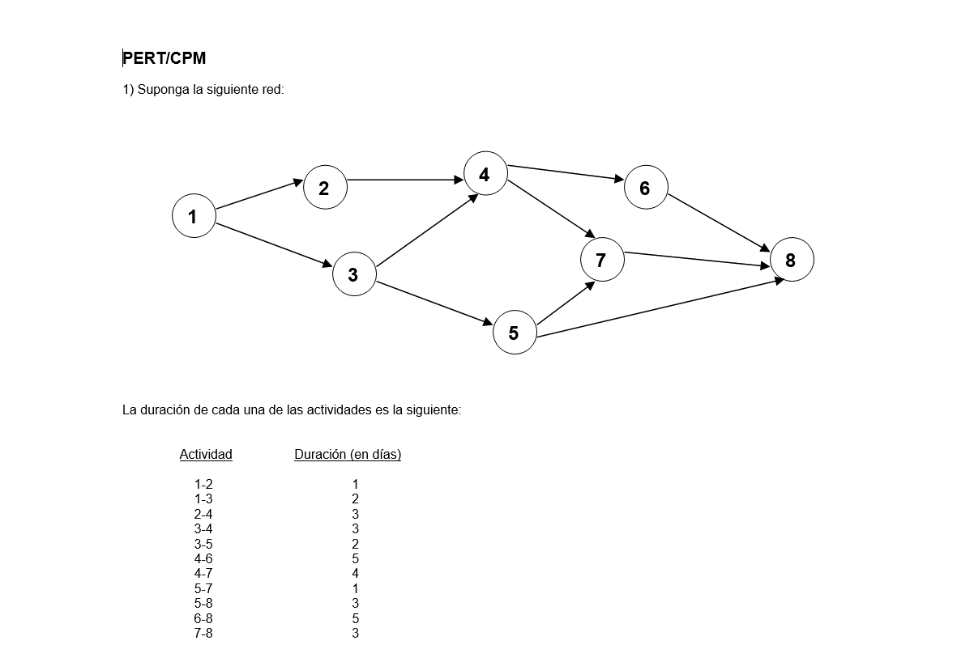

 | 1
 |  |  |  |  | 3 | 4 |  | 5
 | 1 |  | 2 |  |  | 4 |  |  |  | 6 |  |  | 5 | 15
 |  |  | 1 | 2 |  | 5 | 5 |  |  | 10 | 10
1 |  |  |  |  | 3 | 5 |  |  |  |  |  |  | 8
 |  | 2 |  | 2 |  |  |  |  |  |  |  | 3 |  | 8
0 | 0 |  | 3 |  |  |  |  |  | 7 |  |  |  |  | 15 | 15
 |  |  | 2 | 2 |  |  |  | 1 | 5 | 12
 | 0 |  |  |  | 2 |  |  | 11 |  |  |  |  | 7
 |  |  |  | 9 |  | 5 |  |  |  |  |  | 3
 |  |  |  |  |  | 4 | 11 | 12

 |  |  |  |  | 3 |  |  | 5
 | 1 | 1 | 2 |  |  | 4 |  |  |  | 6 |  |  | 5
 |  |  | 1 | 2 |  | 5 | 5 |  |  | 10 | 10
1 |  |  |  |  | 3 |  |  |  |  |  |  | 3
 |  |  |  |  |  |  |  |  |  |  |  |  |  | 8
0 | 0 |  | 3 |  | 2 |  |  |  | 7 |  |  |  |  | 15 | 15
 |  | 2 | 2 | 2 |  |  |  | 1 | 5 | 12
 |  |  |  |  | 2 |  | 11
 |  |  |  |  | 9 | 5 |  |  |  |  |  | 3
 |  |  |  |  |  | 4 | 11
 |  |  |  |  |  |  |  | 12

Ejercicio3
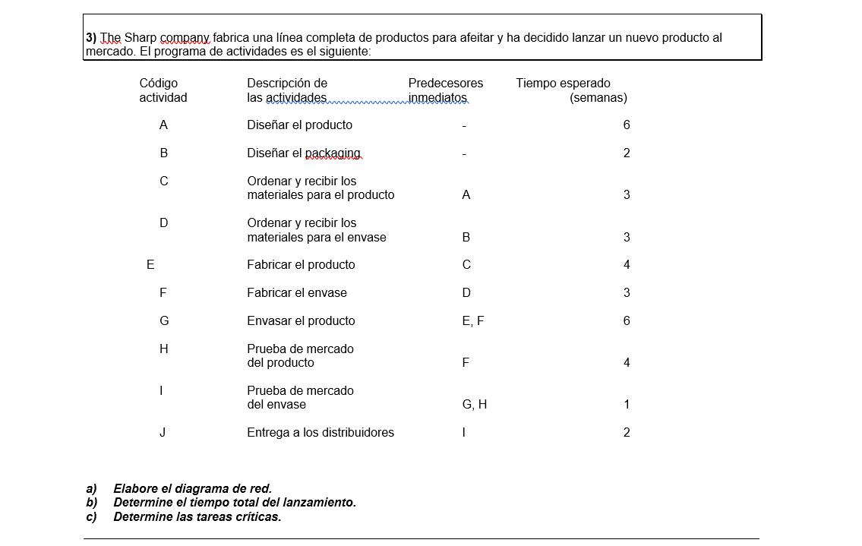

A | 0 | 6 | C | 6 | 9 | E | 9 | 13
6 | 0 | 6 | 3 | 6 | 9 | 4 | 9 | 13
 |  |  |  |  |  |  |  |  |  | G | 13 | 19
 |  |  |  |  |  |  |  |  |  | 6 | 13 | 19
 |  |  |  |  |  |  |  |  |  |  |  |  | I | 19 | 20 | J | 20 | 22
B | 0 | 2 | d | 2 | 5 | F | 5 | 8 | 13 |  |  |  | 1 | 19 | 20 | 2 | 20 | 22
2 | 5 | 7 | 3 | 7 | 10 | 3 | 10 | 13
 |  |  |  |  |  |  |  |  |  | H | 8 | 12
 |  |  |  |  |  |  |  |  |  | 4 | 15 | 19
 |  |  |  |  |  |  |  |  | 15

A | 0 | 6 | C | 6 | 9 | E | 9 | 13
6 | 0 | 6 | 3 | 6 | 9 | 4 | 9 | 13
 |  |  |  |  |  |  |  |  |  | G | 13 | 19
 |  |  |  |  |  |  |  |  |  | 6 | 13 | 19
 |  |  |  |  |  |  |  |  |  |  |  |  | I | 19 | 20 | J | 20 | 22
B | 0 | 2 | d | 2 | 5 | F | 5 | 8 |  |  |  |  | 1 | 19 | 20 | 2 | 20 | 22
2 | 5 | 7 | 3 | 7 | 10 | 3 | 10 | 13
 |  |  |  |  |  |  |  |  |  | H | 8 | 12
 |  |  |  |  |  |  |  |  |  | 4 | 15 | 19

